Sheet1
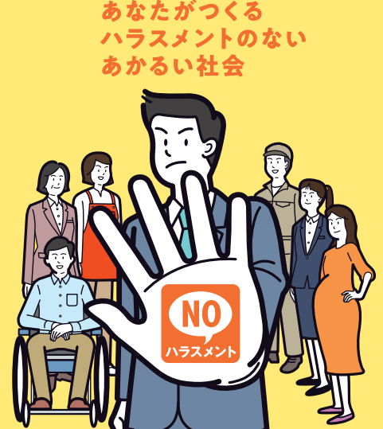
令和8年10月1日施行に向けて
職場におけるハラスメント
自主点検票
事前準備編

ハラスメント防止措置は、大きく「ハラスメントの発生を未然に防止するための事前準備」と「ハラスメントが発生した際の事後対応」の２つに分けられます 本自主点検票では、このうち、事業主の方針・規程の整備及び労働者への周知・啓発などの事前準備に関する法令上の義務事項を確認します ※努力義務については記載を省略しています なお、事前準備の詳細や事後対応については、「事業主が講ずべきハラスメント対策パンフレット」にてご確認ください
【点検方法】 自社の状況を「はい」「いいえ」で回答してください 令和8年10月1日以降は、すべての項目で「はい」にチェックが入っている必要があります 令和8年10月1日以降、「いいえ」の項目がある場合は、速やかに措置を講じてください ※規程を見直した場合は、対象者に改定内容を周知するとともに、必要に応じて理解促進のための研修を実 施してください

１．個別マニュアル等の策定
 |  | 策定対象となるハラスメント
 |  | パワー ハラスメント | セクシュアル ハラスメント | 妊娠・出産・育介等 ハラスメント | カスタマー ハラスメント | 求職者等 セクシュアル ハラスメント
① | 「カスハラへの対応マニュアル」が定められているか |  |  |  | □はい □いいえ
② | 「求職活動等に関するルール」が定められているか |  |  |  |  | □はい □いいえ

２．相談窓口
 |  | 策定対象となるハラスメント
 |  | パワー ハラスメント | セクシュアル ハラスメント | 妊娠・出産・育介等 ハラスメント | カスタマー ハラスメント | 求職者等 セクシュアル ハラスメント
① | 相談窓口を設置しているか | □はい □いいえ | □はい □いいえ | □はい □いいえ | □はい □いいえ | □はい □いいえ
② | 相談窓口担当者が相談を適切に対応できるようにしているか(例えば、研修の実施) | □はい □いいえ | □はい □いいえ | □はい □いいえ | □はい □いいえ | □はい □いいえ

３．ハラスメント防止規定等への規定
ハラスメント防止規定等とは、就業規則その他職場における服務規律等を定めた文書のことをいいます 「その他職場における服務規律等を定めた文書」としては、従業員の心得や必携、行動マニュアル等、就業規則ではないものの社内ルールを定めたものが考えられます
 |  | 記載対象となるハラスメント
 |  | パワー ハラスメント | セクシュアル ハラスメント | 妊娠・出産・育介等 ハラスメント | カスタマー ハラスメント | 求職者等 セクシュアル ハラスメント
① | ハラスメント行為の内容が記載されているか | □はい □いいえ | □はい □いいえ | □はい □いいえ | □はい □いいえ | □はい □いいえ
② | ハラスメントを行ってはならない旨が記載されているか | □はい □いいえ | □はい □いいえ | □はい □いいえ | □はい □いいえ | □はい □いいえ
③ | ハラスメント行為者への処分が記載されているか | □はい □いいえ | □はい □いいえ | □はい □いいえ |  | □はい □いいえ
④ | 相談窓口が具体的に記載されているか | □はい □いいえ | □はい □いいえ | □はい □いいえ | □はい □いいえ | □はい □いいえ
⑤ | 相談者や行為者等のプライバシー保護が記載されているか | □はい □いいえ | □はい □いいえ | □はい □いいえ | □はい □いいえ | □はい □いいえ
⑥ | 相談や調査への協力等を理由とする不利益取扱いの禁止が記載されているか | □はい □いいえ | □はい □いいえ | □はい □いいえ | □はい □いいえ | □はい □いいえ
⑦ | ハラスメントの原因や背景となる要因を解消する措置を講じているか |  |  | □はい □いいえ

４．周知・啓発
周知・啓発は、ハラスメント防止規定等の「配布」や「社内掲示」等による周知に加え、研修の実施が望まれます 研修により労働者の理解促進が図られ、結果、ハラスメントの未然防止につながることが期待されるためです
 |  | 周知・啓発対象者
 |  | 労働者 ※管理管理者や派遣労働者含む |  | 求職者等 ＊
① | 上記３の「ハラスメント防止規定等」を周知している | □はい □いいえ
② | 上記１の「「カスハラへの対応マニュアル」を周知している | □はい □いいえ
③ | 上記１の「「求職活動等に関するルール」を周知している | □はい □いいえ |  | □はい □いいえ
④ | 求職者等セクハラの相談窓口について周知している | □はい □いいえ |  | □はい □いいえ

 |  |  | 令和8年8月 沖縄労働局

